03월16일
주 간 식 단 표
 |  | 2020-03-16 | 2020-03-17 | 2020-03-18 | 2020-03-19 | 2020-03-20
중식 | A,B코너 (4,500원)

 |  | 잡곡밥 | 추가밥 | <마늘보쌈정식> | <면역튼튼보양> | <집반찬너낌>
 |  | 쑥갓어묵국 | 우동국물 | 백미밥 | 백미밥 | 백미밥
 |  | 숯불산적두부구이 | 간짜장면&삶은계란 | 도토리묵채국 | 장각삼계탕 | 얼큰쇠고깃국
 |  | 매콤순대볶음 | 프렌치토스트 | 마늘보쌈 | 매콤쫄면 | 고등어구이&와사비S
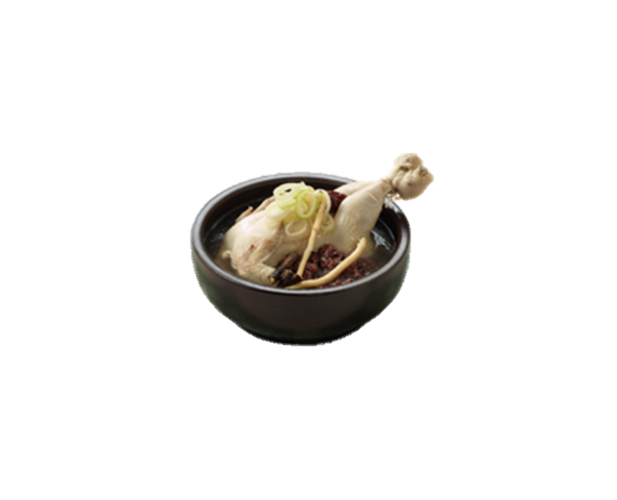
 |  | 닭가슴살카레소스 | &블루베리요거트 | 배추&상추&쌈장 | 채소장아찌 | 오징어초무침
 |  | 배추김치 | 단무지무침 | 무말랭이 | 배추김치 | 도시락김
 |  |  | 배추김치 | 배추김치 | 요구르트 | 배추김치
 |  |  |  |  |  | 달걀프라이

 | 음료 | 누룽지탕/망고쥬스 | 누룽지탕/아메리카노 | 누룽지탕/유자차 | 누룽지탕/코코아 | 누룽지탕/수정과
석식 | B코너 (4,500원) |  | 백미밥 | 후리가케밥
 |  | 백미밥 | 돼지순대국밥+소면 | 크림스프&마늘바게트 | <비벼먹는김치찌개> | 백미밥
 |  | 뚝동태알곤탕 | &다데기 | 토마토스파게티 | 백미밥 | 쇠고기떡만둣국
 |  | 달콤어묵채조림 | 고구마별떡맛탕 | 달걀프라이 | 달걀프라이&김가루 | 새콤무생채
 |  | 봄동겉절이 | 채소장아찌 | 요구르트 | 사천탕수육 | 돼지바맛모닝빵
 |  | 요구르트 | 배추김치 | 배추김치 | 챔기름열무겉절이 | 배추김치
 |  | 4,500원 | 4,500원 | 4,500원 | 4,500원 | 4,500원
 | * 위 식단은 현지 식자재 사정상 변경될 수 있습니다.
 | * 원산지 표시는 일일메뉴표에 기재돼 있습니다.
 | * 잔반을 줄이시면 식단이 더욱 풍성해집니다 : )

